Sheet
Превью | Наименование товара | Цена | Изображения | Ссылка на товар
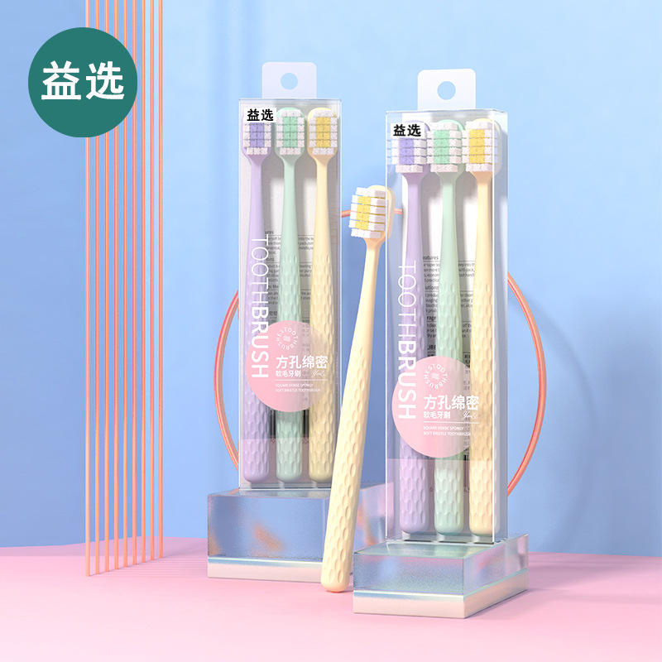
 | Yue Press, зубная щетка для взрослых с квадратным отверстием, домашняя широкая головка, три упаковки, мягкая зубная щетка с большой головкой, усовершенствованная зубная щетка с мягкой щетиной | ¥4.50 | https://cbu01.alicdn.com/img/ibank/O1CN01iknvZN1yGPUdE0ESX_!!2213987386551-0-cib.jpg, https://cbu01.alicdn.com/img/ibank/O1CN01LbI1TH1yGPUFSkRZq_!!2213987386551-0-cib.jpg, https://cbu01.alicdn.com/img/ibank/O1CN01MDylgf1yGPUFf1HTO_!!2213987386551-0-cib.jpg, https://cbu01.alicdn.com/img/ibank/O1CN01jEJ51A1yGPUHyEDep_!!2213987386551-0-cib.jpg, https://cbu01.alicdn.com/img/ibank/O1CN01BcLu5x1yGPUXfVGtK_!!2213987386551-0-cib.jpg, https://cbu01.alicdn.com/img/ibank/O1CN01BcLu5x1yGPUXfVGtK_!!2213987386551-0-cib.jpg | https://detail.1688.com/offer/729833046166.html
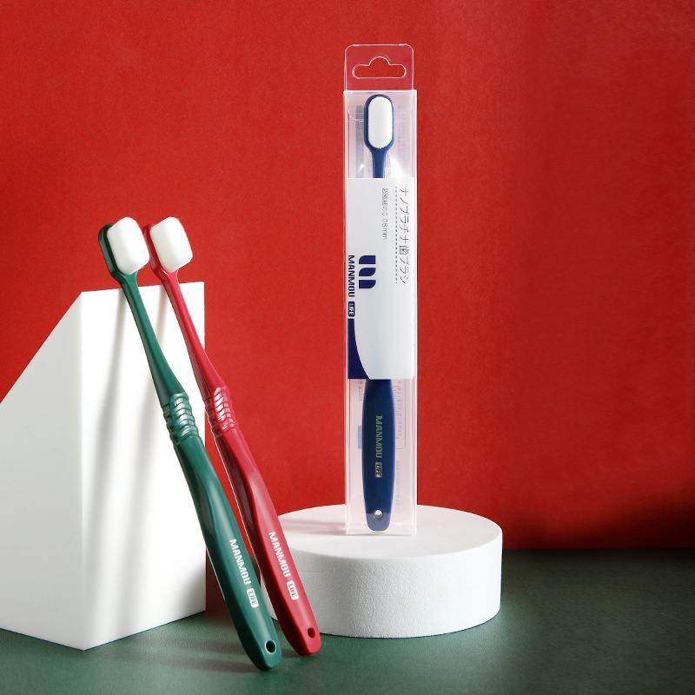 | Детская зубная щетка с мягкими волосами из мультфильма «Маленький пингвин» для детей 3-5-12 лет, обучающая щетка для дома | ¥2.80 | https://cbu01.alicdn.com/img/ibank/2020/328/506/19812605823.jpg, https://cbu01.alicdn.com/img/ibank/O1CN01AoTshA1zT43j9zhOy_!!1980946714-0-cib.jpg, https://cbu01.alicdn.com/img/ibank/O1CN01qYJXxJ1zT3yex3sLv_!!1980946714-0-cib.jpg, https://cbu01.alicdn.com/img/ibank/O1CN01BYxL4W1zT3vuat9bB_!!1980946714-0-cib.jpg, https://cbu01.alicdn.com/img/ibank/O1CN015fgE381zT3rpSlVYN_!!1980946714-0-cib.jpg, https://cbu01.alicdn.com/img/ibank/2020/375/346/19661643573_123348038.jpg, https://cbu01.alicdn.com/img/ibank/O1CN01oZxbLv1zT3ylhKi1y_!!1980946714-0-cib.jpg, https://cbu01.alicdn.com/img/ibank/O1CN015fgE381zT3rpSlVYN_!!1980946714-0-cib.jpg, https://cbu01.alicdn.com/img/ibank/O1CN015DpMoS1zT3vShtvYB_!!1980946714-0-cib.jpg, https://cbu01.alicdn.com/img/ibank/O1CN01qYJXxJ1zT3yex3sLv_!!1980946714-0-cib.jpg, https://cbu01.alicdn.com/img/ibank/O1CN01BYxL4W1zT3vuat9bB_!!1980946714-0-cib.jpg, https://cbu01.alicdn.com/img/ibank/O1CN01r9EFGe1zT3upt4PI7_!!1980946714-0-cib.jpg | https://detail.1688.com/offer/644405166290.html
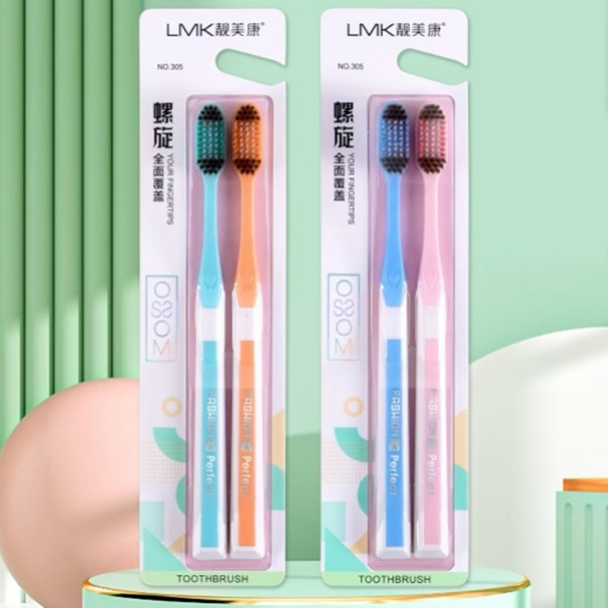 | Япония manmou Yunrou Wanmao зубная щетка для одного взрослого мягковолосого заключения 10 000 завод мягких зубных щеток | ¥4.90 | https://cbu01.alicdn.com/img/ibank/2020/484/549/23681945484_1101595990.jpg, https://cbu01.alicdn.com/img/ibank/2020/014/590/23582095410_1101595990.jpg, https://cbu01.alicdn.com/img/ibank/2020/422/316/23495613224_1101595990.jpg, https://cbu01.alicdn.com/img/ibank/2020/792/879/23744978297_1101595990.jpg, https://cbu01.alicdn.com/img/ibank/2020/410/136/23495631014_1101595990.jpg, https://cbu01.alicdn.com/img/ibank/2020/957/988/23495889759_1101595990.jpg, https://cbu01.alicdn.com/img/ibank/2020/180/229/23495922081_1101595990.jpg, https://cbu01.alicdn.com/img/ibank/2020/535/109/23495901535_1101595990.jpg, https://cbu01.alicdn.com/img/ibank/2020/703/914/23582419307_1101595990.jpg | https://detail.1688.com/offer/633820453573.html
 | Оптовая продажа Liangmeikang для взрослых, мягкие волосы, 2 упаковки, спиральная зубная щетка для волос, домашний бизнес, супер экономичная зубная щетка в упаковке | ¥4.80 | https://cbu01.alicdn.com/img/ibank/O1CN01DtAAtB1vAVOQUGspX_!!3684236132-0-cib.jpg, https://cbu01.alicdn.com/img/ibank/O1CN014Mt8Wv1vAVOPH7cUM_!!3684236132-0-cib.jpg, https://cbu01.alicdn.com/img/ibank/O1CN014BKAe81vAVOQSPwmo_!!3684236132-0-cib.jpg, https://cbu01.alicdn.com/img/ibank/O1CN01uR5AVn1vAVOKc0qqS_!!3684236132-0-cib.jpg, https://cbu01.alicdn.com/img/ibank/O1CN01oC7pg61vAVONMg6k4_!!3684236132-0-cib.jpg, https://cbu01.alicdn.com/img/ibank/O1CN016imp9S1vAVOKe6Lv2_!!3684236132-0-cib.jpg | https://detail.1688.com/offer/659975782057.html
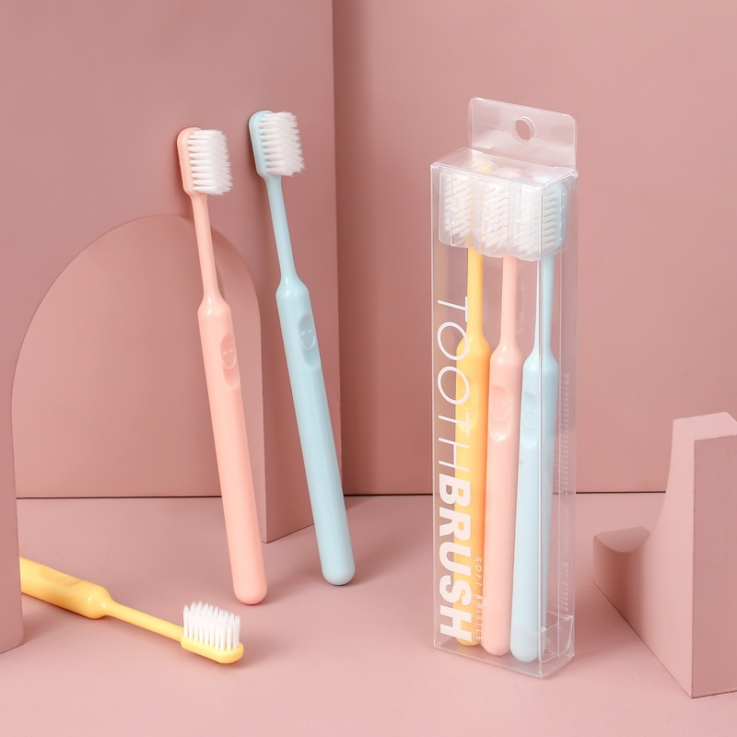 | 5 зубных щеток в семейной упаковке с щетиной зеленого чая для взрослых, производители зубных щеток с мягкой щетиной накаливания оптом могут быть отправлены по одной штуке | ¥4.50 | https://img.alicdn.com/tfs/TB1RUrPaBTH8KJjy0FiXXcRsXXa-1125-618.png, https://cbu01.alicdn.com/img/ibank/O1CN012Pp8uH264W8tf8oAk_!!2924667608-0-cib.jpg, https://cbu01.alicdn.com/img/ibank/2017/469/156/4708651964_1509498882.jpg, https://cbu01.alicdn.com/img/ibank/2017/046/066/4708660640_1509498882.jpg, https://cbu01.alicdn.com/img/ibank/O1CN01FcqCWF264W5bGu67o_!!2924667608-0-cib.jpg, https://cbu01.alicdn.com/img/ibank/2018/839/213/9069312938_1509498882.jpg | https://detail.1688.com/offer/558739608690.html
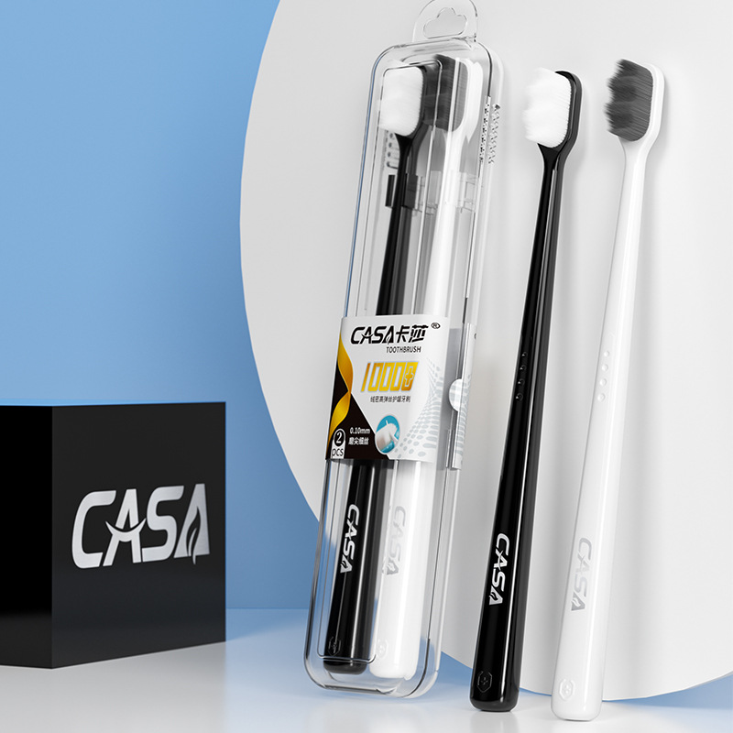 | Зубная щетка с улыбающимся лицом карамельного цвета, мягкая щетина, взрослая домашняя семейная упаковка, пара с независимой защитной крышкой, маленькая головка, фабрика | ¥4.00 | https://cbu01.alicdn.com/img/ibank/O1CN01hma9gQ2CEUEvsGDUu_!!2209295548442-0-cib.jpg, https://cbu01.alicdn.com/img/ibank/O1CN015svS6T2CEUEp8yTQE_!!2209295548442-0-cib.jpg, https://cbu01.alicdn.com/img/ibank/O1CN017OLpZr2CEUExDl9mr_!!2209295548442-0-cib.jpg, https://cbu01.alicdn.com/img/ibank/O1CN01RiYsPF2CEUEvsGPzQ_!!2209295548442-0-cib.jpg, https://cbu01.alicdn.com/img/ibank/O1CN01mooa4N1Bs2oYlWNYP_!!0-0-cib.jpg, https://cbu01.alicdn.com/img/ibank/2020/463/090/21322090364_490283025.jpg, https://cbu01.alicdn.com/img/ibank/2020/000/410/21242014000_490283025.jpg, https://cbu01.alicdn.com/img/ibank/O1CN018MVhGw2CEUOEyYWu7_!!2209295548442-0-cib.jpg | https://detail.1688.com/offer/628184758381.html
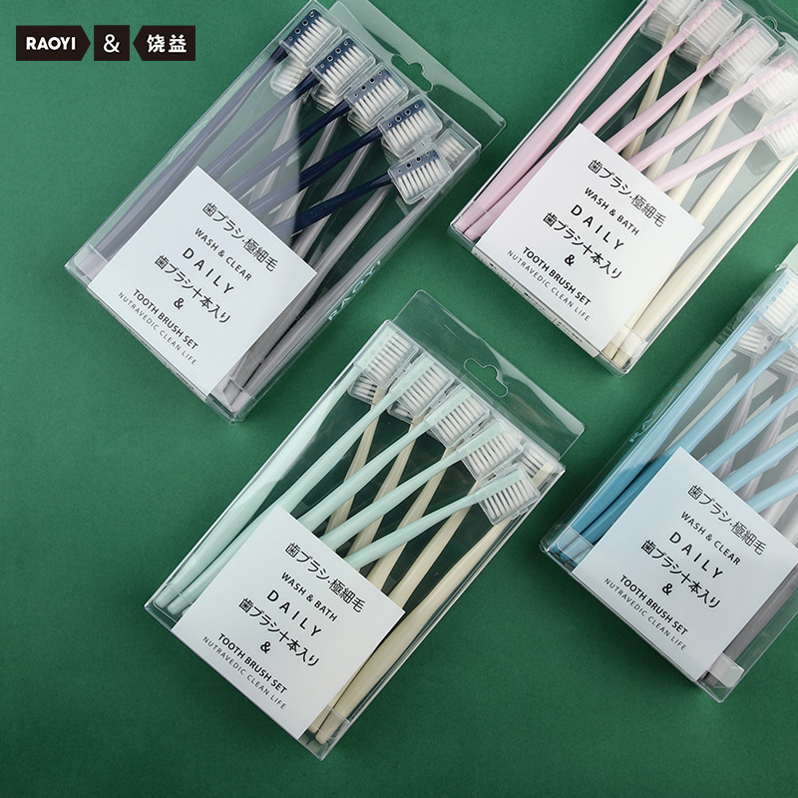 | Высококачественная зубная щетка с мягкой щетиной для взрослых, бытовая маленькая головка, зубная щетка с десятью тысячами волос, дорожная портативная оригинальная оптовая продажа от производителя | ¥4.00 | https://cbu01.alicdn.com/img/ibank/O1CN01vnWP9a1Bs2rZaR8dw_!!0-0-cib.jpg, https://cbu01.alicdn.com/img/ibank/O1CN01XzntuN1dGlgqPvrp4_!!4028793709-0-cib.jpg, https://cbu01.alicdn.com/img/ibank/21604408253_344469870.jpg, https://cbu01.alicdn.com/img/ibank/21690713012_344469870.jpg, https://cbu01.alicdn.com/img/ibank/21604387747_344469870.jpg, https://cbu01.alicdn.com/img/ibank/21528312457_344469870.jpg, https://cbu01.alicdn.com/img/ibank/O1CN010pJuqr1dGls6Nq2gv_!!4028793709-0-cib.jpg | https://detail.1688.com/offer/629306007248.html
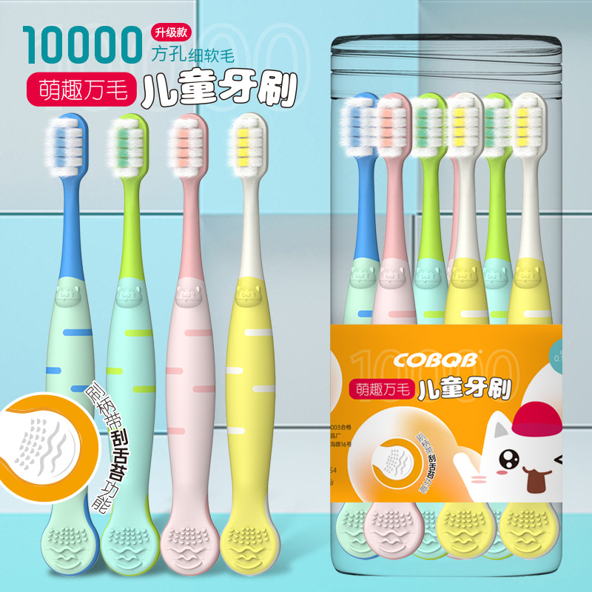 | RAOYI взрывчатая зубная щетка-макарон, десять упаковок для взрослых, маленькая головка, мягкая зубная щетка для волос, семейная упаковка, оптовая продажа с фабрики | ¥4.50 | https://cbu01.alicdn.com/img/ibank/O1CN01XUc5Wc1TC3beobZAM_!!2534362345-0-cib.jpg, https://cbu01.alicdn.com/img/ibank/11422987674_1575868580.jpg, https://cbu01.alicdn.com/img/ibank/10920049964_1575868580.jpg, https://cbu01.alicdn.com/img/ibank/10920064734_1575868580.jpg, https://cbu01.alicdn.com/img/ibank/10173859044_1575868580.jpg, https://cbu01.alicdn.com/img/ibank/2019/300/184/10822481003_1575868580.jpg, https://cbu01.alicdn.com/img/ibank/2019/420/020/10796020024_1575868580.jpg, https://cbu01.alicdn.com/img/ibank/2020/535/142/15789241535_1575868580.jpg, https://cbu01.alicdn.com/img/ibank/2020/216/800/21799008612_1575868580.jpg | https://detail.1688.com/offer/585131631177.html
 | Мультяшные дети, 8 зубных щеток, скребковое покрытие для языка, милая детская зубная щетка, мягкие волосы, оптовая продажа, детская зубная щетка, оптовая продажа | ¥4.80 | https://cbu01.alicdn.com/img/ibank/O1CN01Xqa5qf26g4XewBUQ5_!!3335997690-0-cib.jpg, https://cbu01.alicdn.com/img/ibank/O1CN01QD9RqA26g4XZLO4WT_!!3335997690-0-cib.jpg, https://cbu01.alicdn.com/img/ibank/O1CN01yhmQXa26g4XhbcpIv_!!3335997690-0-cib.jpg, https://cbu01.alicdn.com/img/ibank/O1CN01448XSv26g4Xdh21lf_!!3335997690-0-cib.jpg, https://cbu01.alicdn.com/img/ibank/O1CN01eYr3Si26g4XSU1GCJ_!!3335997690-0-cib.jpg, https://cbu01.alicdn.com/img/ibank/O1CN01yCiqgF26g4XSU0vOx_!!3335997690-0-cib.jpg | https://detail.1688.com/offer/693377770970.html

